Титульный
==========================================================
Міністерство освіти і науки України
Національний технічний університет
«Дніпровська політехніка»

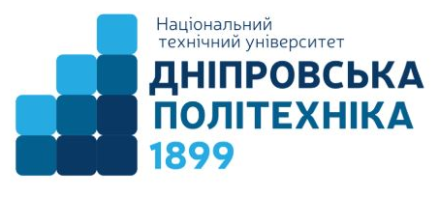

ЗВІТ
про виконання лабораторних робіт
з дисципліни
ПЗЕОМ
Практична робота № 2.3

Виконав:
студент гр. 124-19-2
Моторний Андрій Сергійович

Прийняв:
асистент кафедри системного аналізу і
управління.
Гаранжа Дмитрій Миколайович

Дніпро
2020

Условие
